2026年度 設備投資案
APIC | 2026年度設備投資予算案
 |  |  |  |  |  |  | 2026/3時点 |  | 2026/3時点 |  |  |  | 2026.3.27
No. | 設備名 | メーカー | 品番 | 販売業者・代理店 | 優先①台数 | 概算単価(USD) | 単価(USD) | 優先①金額 | 優先①金額 | 導入理由 | 選定理由 | 現有台数 | 備考・他社機材との比較経緯 | 年間償却費（円） | 取得価額（円) | 償却累計額(円） | 残存簿価（円）
1 | 2本針ｵｰﾊﾞｰﾛｯｸ ｻｰﾎﾞﾓｰﾀｰと自動糸切り搭載 | Juki | MO-6814 | Juki | 5 | 1,200.00 | 980.00 | $6,000.00 | $4,900.00 | 機材不足対応 レンタル費用削減 | 老朽化による故障等に伴い必要台数が不足しており、現状APIC第2工場から借用し対応中。 （過去には外部レンタルを利用し費用が増大していた経緯もあり） ・1ラインあたり平均4台稼働する為、31ラインがフル稼働となると現有102台（うちC判定機種が4台）では不足する見込み。 サーボモーター機のため縫いズレ等の操作精度改善・消費電力低減が期待される他、 自動糸切り機能搭載。 | 102 | ・実績があり、現時点で他に有力な選択肢がないため、Jukiの導入を検討 ・本縫いではHikari等選定しているがロックミシンではHikari試縫い時に工場評価が低かった懸念あり | ¥112,000 | ¥13,299,400 | ¥13,299,400 | ¥0
2 | 2本針ｲﾝﾀｰﾛｯｸ ｻｰﾎﾞﾓｰﾀｰと自動糸切り搭載 | Juki | MO-6816 | Juki | 2 | 1,300.00 | 1,150.00 | $2,600.00 | $2,300.00 | 機材不足対応 レンタル費用削減 | 老朽化による故障等に伴い必要台数が不足しており、現状APIC第2工場から借用し対応中。 （過去には外部レンタルを利用し費用が増大していた経緯もあり） ・1ラインあたり平均2台稼働する為、31ラインがフル稼働となると量産ライン62台+サンプルライン4台分が必要なのに対し、現状67台が稼働しているが老朽化機材の入替も含め追加を検討。 本機もサーボモーター機のため縫いズレ等の操作精度改善・消費電力低減が期待される他、 自動糸切り機能搭載。 | 68 | ・実績があり、現時点で他に有力な選択肢がないため、Jukiの導入を検討 ・本縫いではHikari等選定しているがロックミシンではHikari試縫い時に工場評価が低かった懸念あり | ¥52,571 | ¥7,144,000 | ¥7,144,000 | ¥0
4 | パターンシーマ (ｻｲｽﾞ60x40cm) | Hikari | HMS-6040 | TAE GWANG | 3 | 4,450.00 | 4,450.00 | $13,350.00 | $13,350.00 | 品質安定 属人化排除 | 品質安定、属人化排除を目的として今後各ライン1台配置していきたい。 GW系ブランドではポケットファスナー縫いをパターンシーマで行うよう指示がある背景なども踏まえ 品質・品位の要求が高い顧客に対しても対応していく。 作業者のスキルに依存せず品質確保できる部分を増やし、 熟練工不足への対応、作業負担の軽減を行う。 | 5 | ・コストパフォーマンスが優れている ・必要な性能を十分に満たしている ・アフターサービスの充実 | ¥305,143 | ¥3,303,235 | ¥196,817 | ¥3,106,418
5 | パターンシーマ (ｻｲｽﾞ130x95cm、360度回転ヘッド) | Hikari | HMS-13095A/RND | TAE GWANG | 6 | 6,500.00 | 6,500.00 | $39,000.00 | $39,000.00 | 品質安定 外注費用削減 | GW系ブランドではフロントファスナー縫いをパターンシーマで行うよう指示がある背景なども踏まえ品質・品位の要求が高い顧客に対しても対応していく。 本機材は回転ヘッド式のためキルティングも対応可能。 これまではキルティングは外注対応としており外注費用及びリードタイム増加が課題となっていた。 （費用は25FWで約3千USD,納期は1か月前後） 工場内で完結できるようにすることで費用減、納期コントロール出来るようにしていく。 | 3 | ・コストパフォーマンスが優れている ・必要な性能を十分に満たしている ・アフターサービスの充実 | ¥891,429 | ¥3,389,072 | ¥565,409 | ¥2,823,663
6 | 本縫針送ﾐｼﾝ | DUMA | DM1968L-NF | TAE GWANG | 10 | 880.00 | 880.00 | $8,800.00 | $8,800.00 | 機材不足対応 レンタル費用削減 | 裾縫いやファスナー付け等、縫いズレを起こさないよう精度の高いミシンとして各ライン1台必要と判断。25年度はシーム機を優先したことで積み残しとなっていた為、レンタルにて対応。 機材不足解消、レンタル費用削減の為26年度に追加10台の購入を検討。 年間レンタル費削減額:112 USD × 12（月） × 10台 ＝ 13,440 USD／年 購入総額: 880 USD × 10台 ＝ 8,800 USD 単純回収年数: 8,800 ÷ 13,440 ＝ 約0.7年 | 17 (DUMA8台 JUKI9台） | ・コストパフォーマンスが優れている ・昨年導入実績あり（現在稼働中） ・Juki DDL-9010 $3,500/台 | ¥201,143 | ¥12,079,432 | ¥5,196,400 | ¥6,883,032
7 | テーピングマシン | H&H | AI-002 spec D-NNN | TAE GWANG ⇒JUKI | 3 | 10,450.00 | 9,700.00 | $31,350.00 | $29,100.00 | 品質安定 シーム接着効率化 | シーム機の台数については25年度に過不足ないように追加投入したが、 袖や裾等の長いパーツのシーム作業効率化、品質安定の為に導入を検討。 現行機種では限られた熟練者が担当したり2名体制で作業をしていたが、 spec-Dの導入によって属人性排除・テープ接着の精度向上が図れるかを検証。 | 31 | ・実績があり、現時点で他に有力な選択肢がないため、本機材の導入を検討 | ¥665,143 | ¥90,257,403 | ¥62,124,545 | ¥28,132,858
8 | テーピングマシン | H&H | AI-129 spec IJ-NNN | TAE GWANG ⇒JUKI | 1 | 7,260.00 | 6,800.00 | $7,260.00 | $6,800.00 | 品質安定 シーム接着効率化 | シーム機の台数については25年度に過不足ないように追加投入したが、 フード等の曲線部分のシーム作業効率化、品質安定の為に導入を検討。 spec-IJの導入によって曲線部のシーム接着精度を向上させ シーム剥離の不良減少・品位向上を検証。 | 0 | ・実績があり、現時点で他に有力な選択肢がないため、本機材の導入を検討 | ¥155,429 | - | - | -
9 | 温冷ﾌﾟﾚｽﾏｼﾝ(サイズ 60ｘ12㎝) | H&H | CSL-201 spec A-P2A1-06000120 | TAE GWANG ⇒JUKI | 6 | 3,930.00 | 4,150.00 | $23,580.00 | $24,900.00 | 機材不足対応 品質安定 | シームテープ接着後プレスを入れる商品が増えており、現有26台では機材不足になっている上 現有機種はプレス面積が30*10cmと小さく、対応できる範囲が狭いためにプレス回数を増やすと シワが出るリスクもある為、60*12cmの大型使用をリストアップ。 一度にプレス可能な範囲が広がり、作業効率の向上（工程秒数も半分に短縮）も見込まれる | 0 (10*30cmモデルであれば26台) | ・実績があり、現時点で他に有力な選択肢がないため、本機材の導入を検討 | ¥569,143 | ¥9,888,487 | ¥7,209,003 | ¥2,679,484 | ※10*30cmモデルの減価償却状況
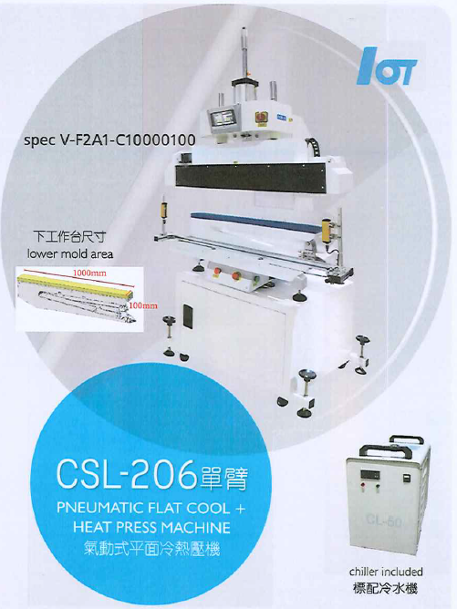
10 | 平ﾌﾟﾚｽﾏｼﾝ(ｻｲｽﾞ125x83cm) | H&H | CS-691 spec A-A1S1-120080 | TAE GWANG ⇒JUKI | 2 | 14,850.00 | 13,000.00 | $29,700.00 | $26,000.00 | 機材不足対応 品質安定 | 同上 PUR接着を用いた TNF エアチャンバー構造商品など、従来よりもプレス面積が広く、 均一な圧着精度が求められる製品も増加しており 大型パーツ対応による作業効率の向上を狙う。 | 0 | ・実績があり、現時点で他に有力な選択肢がないため、本機材の導入を検討 | ¥594,286 | ¥5,452,835 | ¥2,243,053 | ¥3,209,782 | ※40*40cmもしくは60*40cmモデルの減価償却状況
11 | ｽﾎﾟｯﾄﾌﾟﾚｽﾏｼﾝ(細長い) | PTTG | MEN/PTTG 300X100 HMI/CĐ | TAE GWANG | 10 | 764.00 | 764.00 | $7,640.00 | $7,640.00 | 老朽化入替 機材不足対応 | これまで使用していたスポットプレスの旧型機はアームの動きが斜め方向の為、 圧力計算も出来ず3L等の厳しい条件には使用できなかった上に 老朽化、圧力ムラの発生頻度増加に伴い再プレス回数増加など効率も低下。 安全装置も無く危険なため、優先度高く入れ替えを進めている。 30*10cmモデルは現在15台保有しており今回追加で10台購入を検討。 | 15 | ・導入実績があり、現時点で他に有力な選択肢がないため、本機材の導入を検討 | ¥174,629 | ¥1,718,427 | ¥156,399 | ¥1,562,028
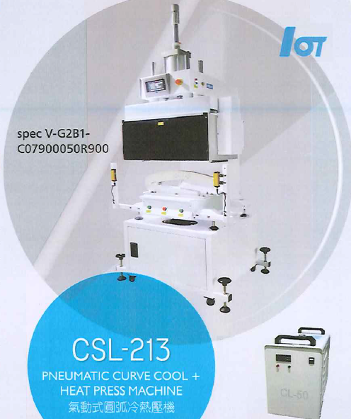
12 | 温冷ﾌﾟﾚｽﾏｼﾝ(フロントジッパー部) | Nawon | HTM-8749 | TAE GWANG | 2 | 19,980.00 | 19,980.00 | $39,960.00 | $39,960.00 | 品質安定 品位向上 | 26FWのGWからの要請により、APICへカーブプレスの導入は急務となっている。 背景としては、現状のシーム機だけでは対応できない品番に対して、 品質・品位を確保するため、Nawon社のカーブプレス4種の導入要望として SW1課より情報共有があった。 本モデルはフロントジッパー専用に設計されたプレステーブル構造を採用しており、立体的な前立て部分を一度で均一にプレスできるため、直線性や平滑性、外観の美しさの向上が期待される。 温冷の自動切替機能を備えており、高精度な加工が求められるSeam Tape 3L構造製品への対応も可能 | 0 | H$H CSL-206 PNEUMATIC FLAT COOL + HEAT PRESS MACHINE $9,500/台 Lower FLAT mold | ¥913,371 | - | - | -
13 | 温冷ﾌﾟﾚｽﾏｼﾝ(袖部) | Nawon | HTM-8739 | TAE GWANG | 1 | 19,980.00 | 19,980.00 | $19,980.00 | $19,980.00 | 品質安定 品位向上 | 本モデルは、袖筒専用に設計されたプレステーブル構造を採用しており、立体形状のアーム部を比較的容易に成形できるため、従来機に比べてシワやヨレの発生を抑えつつ、仕上がりの再現性向上が期待できる。温冷切替機能あり | 0 | H$H CSL-213 PNEUMATIC CURVE COOL + HEAT PRESS MACHINE $14,500/台 | ¥456,686 | - | - | -
14 | 温冷ﾌﾟﾚｽﾏｼﾝ(ヘムライン) | Nawon | HTM-8709 | TAE GWANG | 1 | 19,980.00 | 19,980.00 | $19,980.00 | $19,980.00 | 品質安定 品位向上 | 本モデルはヘムライン溶着専用に設計されたプレステーブル構造を採用しており、熱圧着時の圧力分布が均一で、裾部のシワや歪みを抑えつつ、美しい仕上がりが期待できる。 温冷切替機能あり | 0 | H$H CSL-207 PNEUMATIC FLAT COOL + HEAT PRESS MACHINE $10,500/台 T-SHAPE mold | ¥456,686 | - | - | -
15 | 温冷ﾌﾟﾚｽﾏｼﾝ | Nawon | HTM-8601 | TAE GWANG ⇒Nawon | 1 | 19,980.00 | 18,333.00 | $19,980.00 | $18,333.00 | 品質安定 品位向上 | 本機材は、フードのカーブ部や脇下など立体形状部の仕上がり品質安定化を目的として導入を検討している。 現状の設備では対応が難しい品番が増加しており、シワ・歪みの発生による外観品質のバラツキが課題となっている。 本モデルはカーブ部対応のプレステーブル構造により、立体形状を一度で均一に成形でき、仕上がりの再現性および外観品質の向上が期待される。 また、温冷自動切替機能により、Seam Tape 3Lなど高難度製品への対応も可能。 さらに、既存工場での使用実績において評価が高く、加えてTNF向け等の高難度製品対応のため営業側からも増設要望があることから、優先度の高い設備と判断する。 | 1 | 実績あり(2025年度に1台導入済み） | ¥419,040 | ¥2,611,521 | ¥62,241 | -
18 | 超音波溶着機 | H&H | US-512 | TAE GWANG ⇒JUKI | 1 | 6,545.00 | 6,300.00 | $6,545.00 | $6,300.00 | 機材不足対応 品質安定 | 機材不足の解消および溶着品質の向上を目的として導入を検討。現状、既存の超音波溶着機は28Hz仕様で稼働しているが、一部の素材では溶着不良が発生しやすく、生産効率および品質安定に課題。本機材（US-512）は35Hz高周波仕様であり、熱伝達効率と振動精度が高く、より幅広い生地特性に対応可能。 | 6 | 現時点で他に有力な選択肢がないため、本機材の導入を検討 | ¥144,000 | ¥6,135,400 | ¥5,541,055 | ¥594,345
 |  |  | TOTAL |  | 54 |  |  | $275,725 | $267,343 |  |  |  |  | ¥6,110,697

 |  |  |  |  |  |  |  |  |  | 160
 |  |  |  |  |  |  |  | 合計金額比較 | (USD) | (円)
 |  |  | ・26年度設備投資に向けて最新の見積もりを取得 |  |  |  |  | VA前 | 275,725 | 44,116,000
 |  |  | ・H&H機種についてはJuki,Taegwangで相見積もり取得 |  |  |  |  | VA後 | 267,343 | 42,774,880
 |  |  | ・一部例外もあるがトータルで安くなるJuki経由での購入を検討 |  |  |  |  |  | -8,382 | -1,341,120

 |  |  | ・Nawon「HTMシリーズ」は基本4モデルセットでの販売 |  |  |  |  | H&H機種購入経路 | (USD) | (円)
 |  |  | ⇒25年度に「HTM-8601」を1台だけAPICに導入した経緯もあり |  |  |  |  | Tae Gwang | 98,435 | 15,749,600
 |  |  | 残りの3モデルはTae Gwangが保有している在庫から購入（納期2~3週間） |  |  |  |  | Juki | 93,100 | 14,896,000
 |  |  | 追加購入の「HTM-8601」「HTM-8749」はNawonから直接購入する想定 |  |  |  |  |  | -5,335 | -853,600

